Sheet1
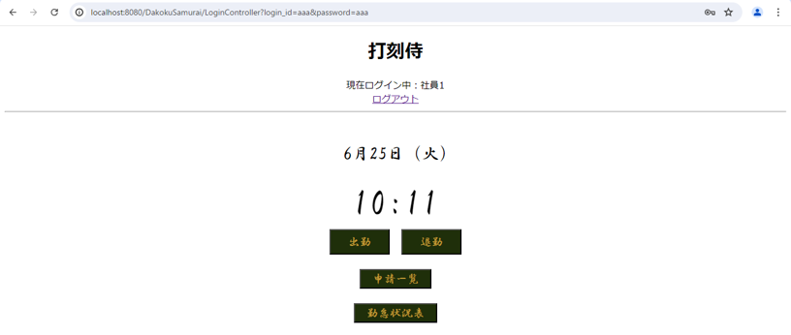
単体テストエビデンス
 | C001_ログイン

使用データ

ケース4,5

ケース3,6,7

ケース8,9

ケース10,11

ケース12,13

ケース14,15

ケース16,17

ケース18,19

ケース20,21

ケース22,23

ケース24,25

ケース26,27

ケース28

